关系图
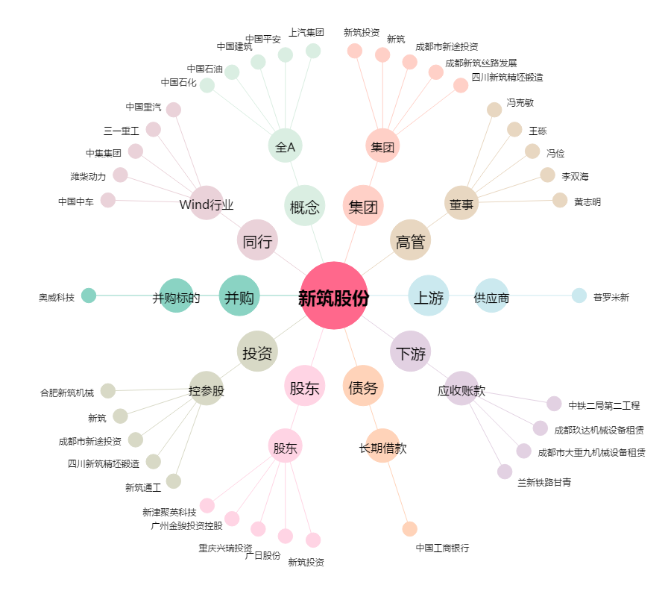
新筑股份[002480.SZ] - 关系概览图

